Sheet1
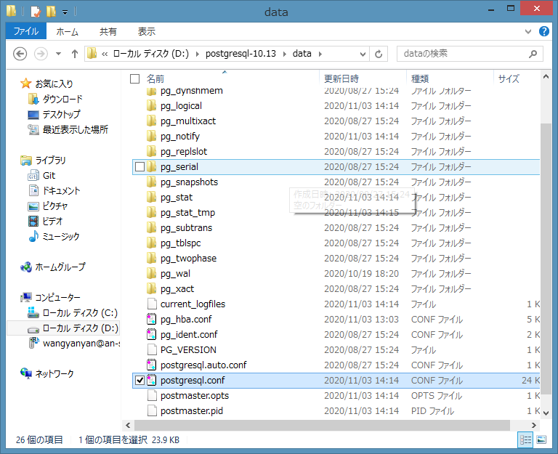
postgresql安装路径

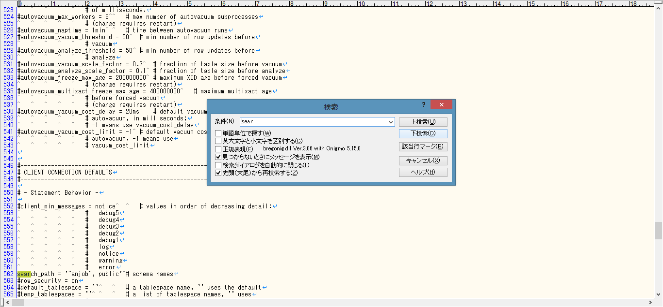

源代码：
#search_path = '"$user", public' # schema names
↓
修正后：
search_path = '"anjob", public' # schema names

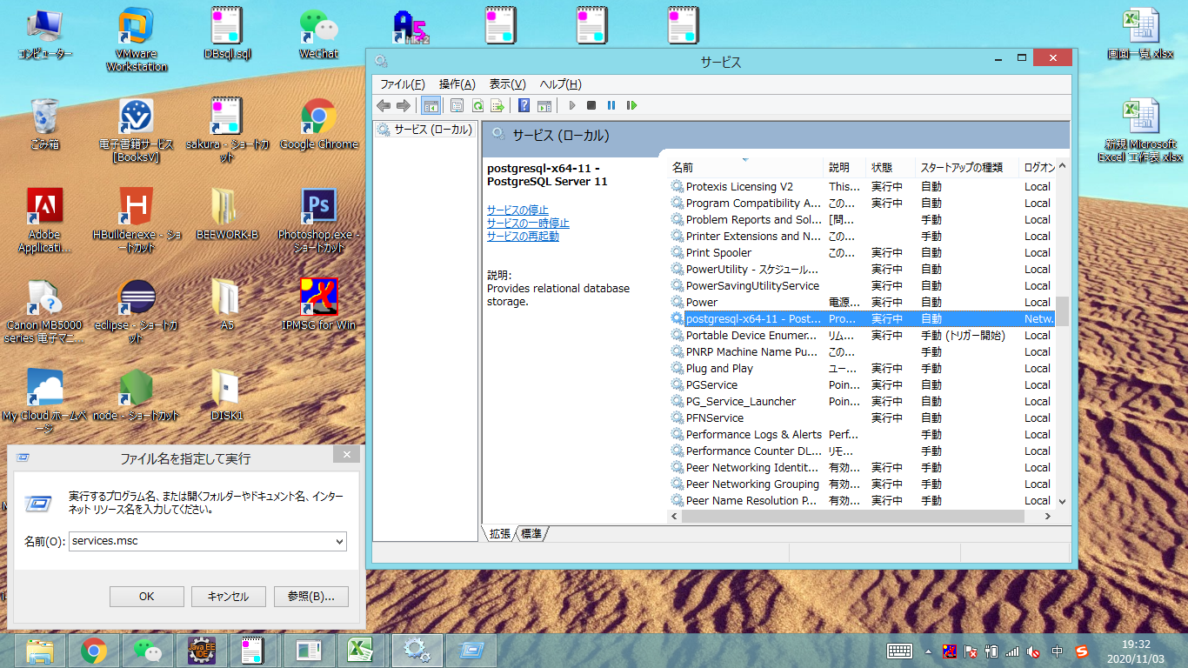

打开服务，找到postgresql服务，重新启动

